Баги
Номер | Название | Приоритет | Предусловия | Шаги | Описание ошибки | Результат | Окружение | Комментарий
BG-01 | Позиционирование логотипа, продуктового слогана и формы авторизации не соответсвует требования заказчика | Low | Открыта форма авторизации https://b2c.passport.rt.ru/ | Визуальный осмотр страницы авторизации | Расположение и названия элементов страницы Авторизация не соответствуют требованиям Заказчика | Результат: Система отображает форму «Авторизация», разделенную вертикально на два блока и содержащую: В правой части: а. Меню выбора типа аутентификации i. Таб выбора аутентификации по номеру мобильного телефона, ""Телефон"" ii. Таб выбора аутентификации по почте и паролю, ""Почта"" iii. Таб выбора аутентификации по логину и паролю, ""Логин"" iv. Таб выбора аутентификации по лицевому счету и паролю, “Лицевой счет” b. Форма ввода ""Мобильный телефон"" или ""Почта"" или ""Логин"" или “Лицевой счет” (По умолчанию выбрана форма авторизации по телефону) c. Форма ввода ""Пароль"" В левой части: a. Продуктовый слоган ЛК ""Ростелеком ID"". b. Вспомогательная информация для клиента - отсутствует При вводе номера телефона/почты/логина/лицевого счета - таб выбора аутентификации меняется автоматически." Ожидаемый результат: Система отображает форму «Авторизация», разделенную вертикально на два блока и содержащую: В левой части: а. Меню выбора типа аутентификации i. Таб выбора аутентификации по номеру, ""Номер"" ii. Таб выбора аутентификации по логину и паролю, ""Почта"" iii. Таб выбора аутентификации по почте и паролю, ""Логин"" iv. Таб выбора аутентификации по лицевому счету и паролю, “Лицевой счет” b. Форма ввода ""Номер"" или ""Логин"" или ""Почта"" или “Лицевой счет” (По умолчанию выбрана форма авторизации по телефону) c. Форма ввода ""Пароль"" В правой части: a. Продуктовый слоган ЛК ""Ростелеком ID"". b. Вспомогательная информация для клиента. При вводе номера телефона/почты/логина/лицевого счета - таб выбора аутентификации меняется автоматически. | win10 / Chrome 81 | 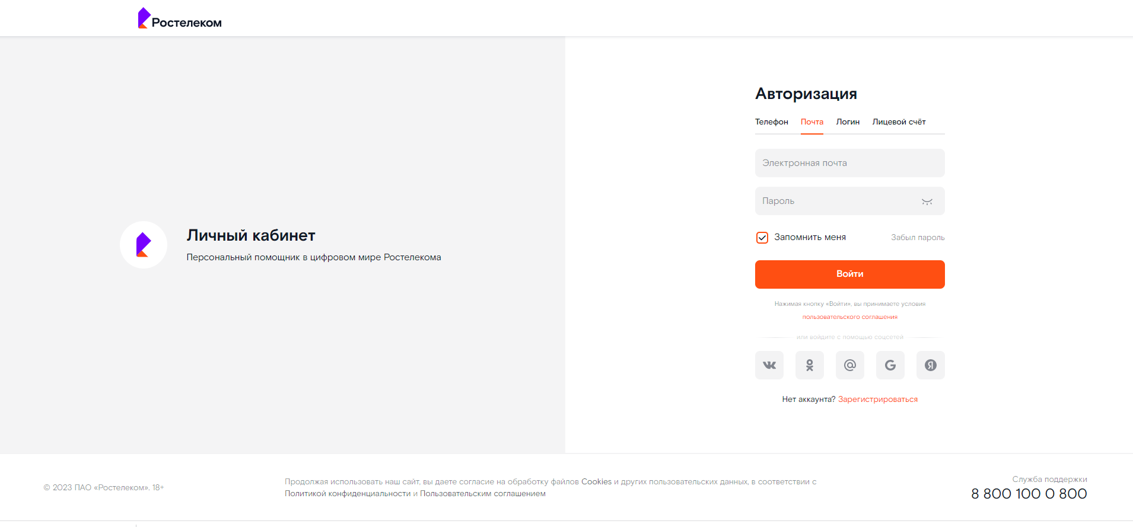

BG-02 | Расположение и названия элементов страницы Восстановление пароля не соответствуют требованиям | Low | Открыта форма авторизации https://b2c.passport.rt.ru/ | 1) на странице авторизации правой кнопкой мыши нажать на ссылку "Забыл пароль" 2) Осуществить визуальный осмотр страницы восстановления пароля | Не все элементы страницы "восстановления пароля соответсвуют требованиям заказчика | Результат: Страница открывается, НЕ все ее элементы соответствуют требованиям: 1. Система отображает форму «Восстановление пароля», содержащую: а. Меню выбора типа аутентификации - Таб выбора восстановления пароля по номеру мобильного телефона, ""Телефон"" - Таб выбора восстановления пароля по логину и паролю, ""Почта"" - Таб выбора восстановления пароля по почте и паролю, ""Логин"" - Таб выбора восстановления пароля по лицевому счету и паролю, “Лицевой счет” b. Форма ввода ""мобильный телефон"" или ""Логин"" или ""Почта"" или “Лицевой счет” (По умолчанию выбрана форма авторизации по телефону) c. Форма ввода ""Символы"" d. Кнопка ""Продолжить"" е. Кнопка ""Вернуться назад"" Ожидаемый результат: Страница открывается, все ее элементы соответствуют требованиям: 1. Система отображает форму «Восстановление пароля», содержащую: а. Меню выбора типа аутентификации - Таб выбора восстановления пароля по номеру, ""Номер"" - Таб выбора восстановления пароля по логину и паролю, ""Почта"" - Таб выбора восстановления пароля по почте и паролю, ""Логин"" - Таб выбора восстановления пароля по лицевому счету и паролю, “Лицевой счет” b. Форма ввода ""Номер"" или ""Логин"" или ""Почта"" или “Лицевой счет” (По умолчанию выбрана форма авторизации по телефону) c. Форма ввода ""Капча"" d. Кнопка ""Далее"" е. Кнопка ""Вернуться"" | win10 / Chrome 82 | 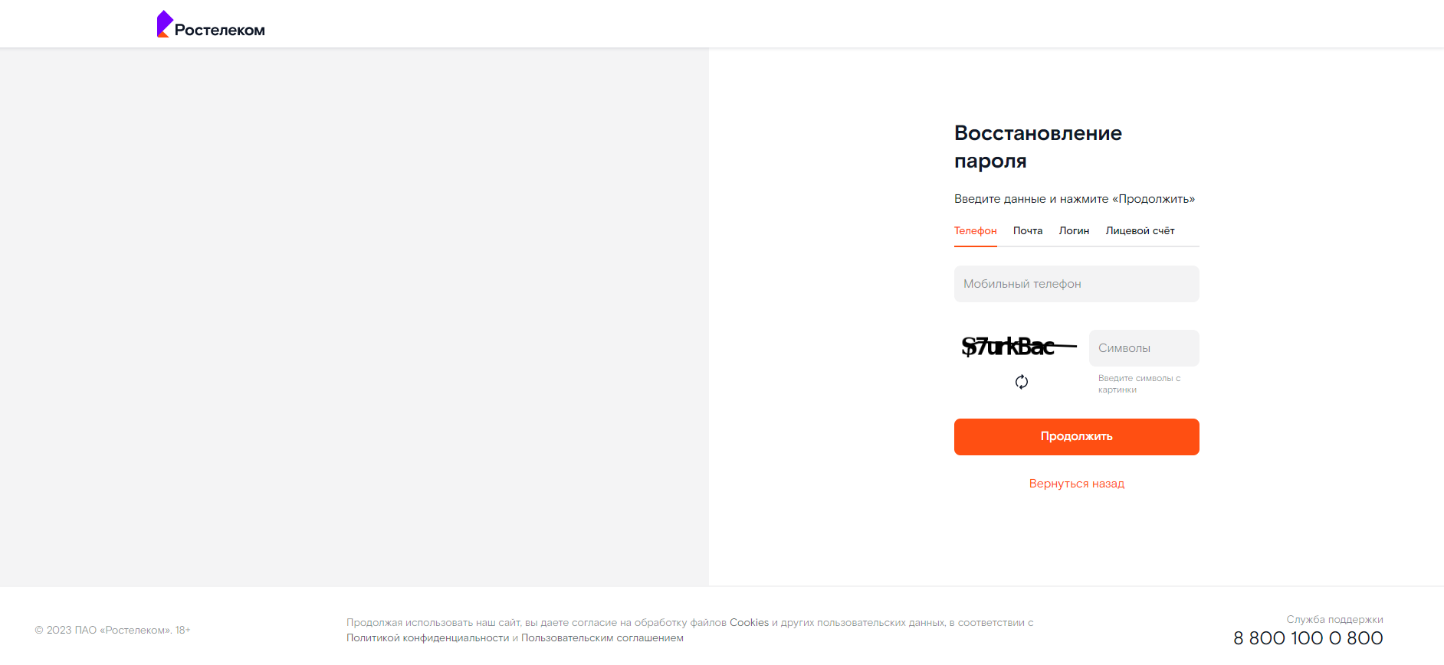
BG-03 | Отсутствие логотипа и продуктового слогана на форме регистрации | Low | Открыта форма авторизации https://b2c.passport.rt.ru/ | 1)На странице авторизации правой кнопкой мыши нажать наа ссылку "зарагистрироваться" 2)Осуществить визуальный осмотр страницы регистрации | Расположение и названия элементов страницы Регистрации не соответствуют требованиям Заказчика | Результат: Страница открывается, НЕ все ее элементы соответствуют требованиям: Система отображает форму регистрации, которая делится по вертикали на две половины; Правая часть содержит: - Поле ввода имени (обязательное); - Поле ввода фамилии (обязательное); - Поле выбора региона (обязательное); - Поле ввода email или мобильного телефона(обязательное); - Поле ввода пароля(обязательное); - Поле подтверждения пароля(обязательное); - Кнопка "Зарегистрироваться"; - Ссылки на политику конфиденциальности и пользовательское соглашение; Левая часть не содержит логотип и продуктовый слоган кабинета; Ожидаемый результат: Страница открывается, все ее элементы соответствуют требованиям: Система отображает форму регистрации, которая делится по вертикали на две половины; Правая часть содержит: - Поле ввода имени (обязательное); - Поле ввода фамилии (обязательное); - Поле выбора региона (обязательное); - Поле ввода email или мобильного телефона(обязательное); - Поле ввода пароля(обязательное); - Поле подтверждения пароля(обязательное); - Кнопка "Продолжить"; - Ссылки на политику конфиденциальности и пользовательское соглашение; Левая часть содержит логотип и продуктовый слоган кабинета; | win10 / Chrome 81 | 